Foglio1
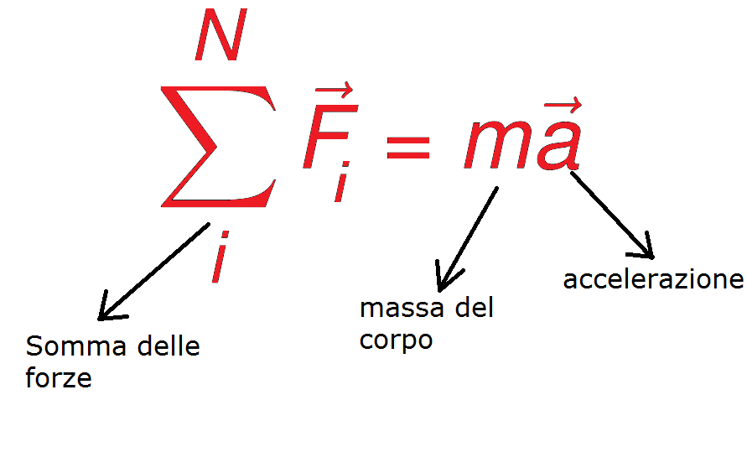
Un corpo di massa m=5 kg è posto su un piano orizzontale liscio (senza attrito). Dopo una spinta iniziale, il corpo continua a muoversi con velocità costante di v=2 m/s
Calcola la forza netta che agisce sul corpo e verifica il Primo Principio della Dinamica.

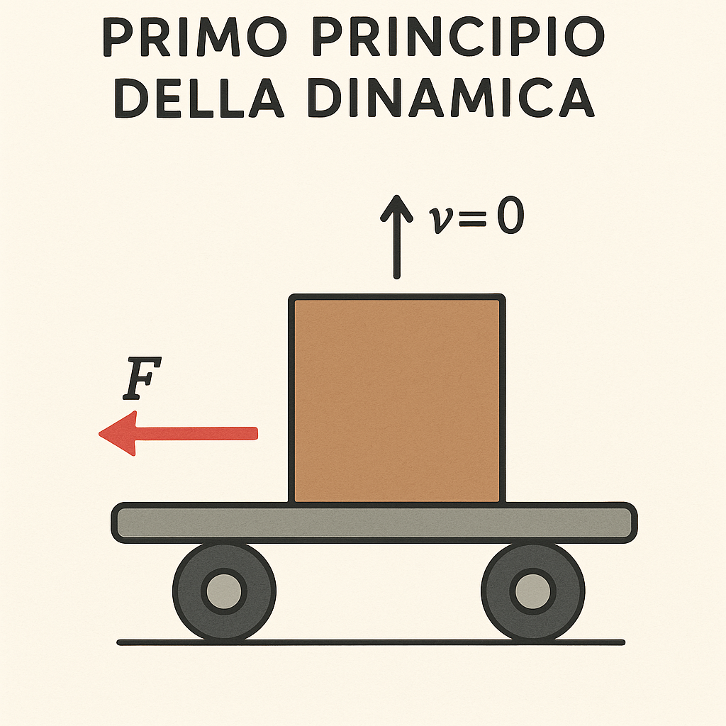

 | valore | unità
m | 5 | kg
v | 2 | m/s
a | 0 | m/s^2
Calcolando la forza netta possiamo capire anche se rispetta il primo principio della dinamica che dice “Un corpo in quiete rimane fermo se la somma delle forze che agiscono su di esso è nulla o nel caso in cui non agisca alcuna forza”

F | m*a
F | 0

